math-2-m-Pendel
 | Mathematische Pendel mit zwei Massen
 | Mathematical Pendulum with two Masses

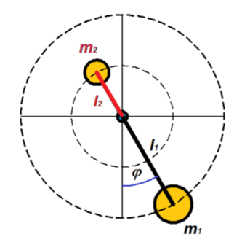
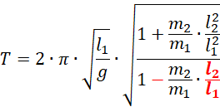
Input |  |  | Calculation | Example
à | Masse 1 | m1 [kg] | 0.157 | 0.157
à | Masse2 | m2 [kg] | 0.157 | 0.157
à | Radius 1 | l1 [m] | 0.490 | 0.490
à | Radius 2 | l2 [m] | 0.200 | 0.200
 | Erdbeschleunigung | g [m/s²] | 9.810 | 9.810

 | Periode | T [s] | 1.972 | 100%

Input |  |  | Calculation | Example
à | Masse 1 | m1 [kg] | 0.157 | l1 [m] | l2 [m]
à | Masse 2 | m2 [kg] | 0.157 | l1 [m] | l2 [m]
à | Radius 1 | l1 [kg] | 0.490 | l1 [m] | l2 [m]
à | Radius 2 | l2 [kg] | 0.000 | l1 [m] | l2 [m]
.-. | Erdbeschleunigung | g [m/s²] | 9.810 | 9.810

.-. | Periode | T [s] | 1.404 | 71.23%

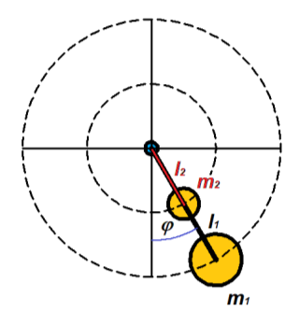
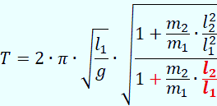
Input |  |  | Calculation | Example
à | Masse1 | m1 [kg] | 0.157 | 0.157
à | Massde2 | m2 [kg] | 0.157 | 0.157
à | Radius 1 | l1 [m] | 0.490 | 0.490
à | Radius 2 | l2 [m] | 0.200 | 0.200
.-. | Erdbeschleunigung | g [m/s²] | 9.810 | 9.810

.-. | Periode | T [s] | 1.278 | 64.83%

 | Qelle: K.-J. Bladt | www.jbladt.de |  | Pendel-01.pdf

phys-Pendel-Explanations
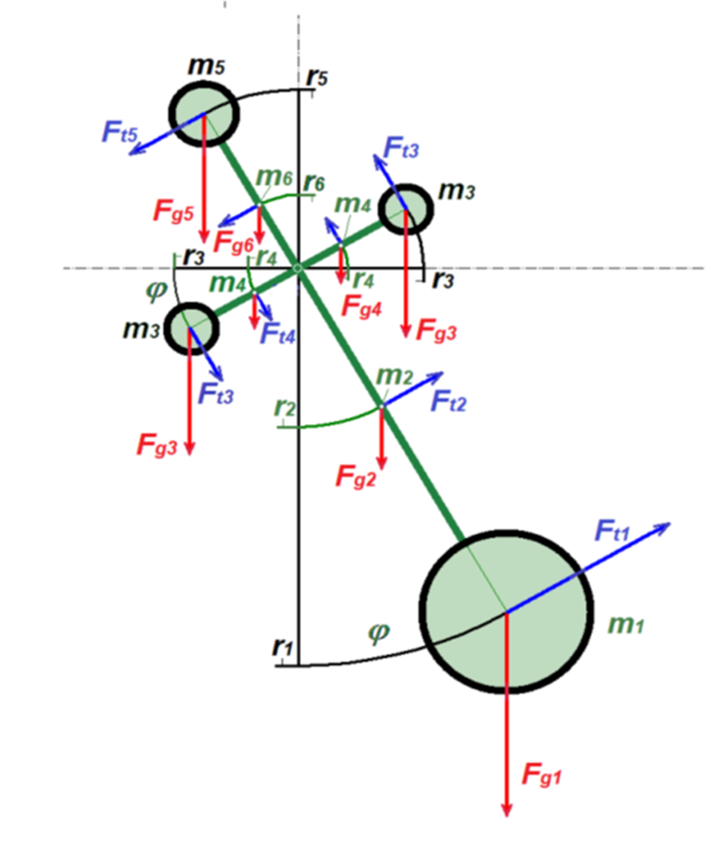

Zylinder |  |  | Quader
 |  |  |  | Kugel
 | Stab / Zylinder

$$T=2∙π∙\sqrt{\frac{1}{g}}∙\sqrt{\frac{\left(I_{1}+m_{1}∙r_{1}^{2}\right)+\left(I_{2}+m_{2}∙r_{2}^{2}\right)+\left(I_{3}+m_{3}∙r_{3}^{2}\right)+\left(I_{4}+m_{4}∙r_{4}^{2}\right)+\left(I_{5}+m_{5}∙r_{5}^{2}\right)+\left(I_{6}+m_{6}∙r_{6}^{2}\right)+\left(I_{3}+m_{3}∙r_{3}^{2}\right)+\left(I_{4}+m_{4}∙r_{4}^{2}\right)}{\left|{−m}_{1}∙r_{1}−m_{2}∙r_{2}−m_{3}∙r_{3}−m_{4}{∙r}_{4}+m_{5}∙r_{5}+m_{6}∙r_{6}+m_{3}∙r_{3}+m_{4}∙r_{4}\right|}}$$
 |  | ,

Physikalisches Pendel mit 1, 2 oder 4 Massen
Physical pendulum with 1, 2 or 4 masses

phys-Pendel-Calculation
Pendel | Bemerkung | Pendelarmlänge bis Schwerpunkt der Masse | Auswahl -faktor | Form der masse | Abmessung in Pendel-ausschlags-richtung |  | Abmessung quer zum Pendelausschlag |  | Höhe / Länge der Masse in Richtung Drehpunkt des Pendels |  | Dichte | Masse | Massenträgheit | Moment infolge Gewicht g=9,81 m/s²
 |  | ri [m] | 1 <---> 0 |  |  | [m] |  | [m] | h | [m] | [kg/m³] | m [kg] | Ix [kg m²] | g*mG [Nm/s²]
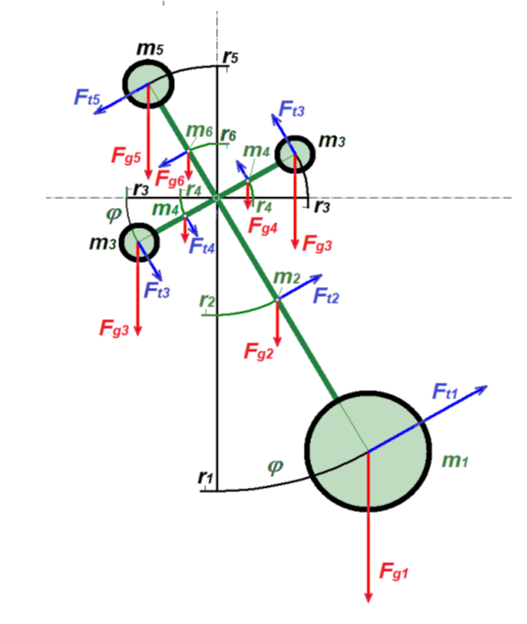
1 | Masse m1 | 0.750 | 1 | Zylinder | dzyl | 0.030 | dzyl | 0.030 | hzyl | 0.050 | 7800 | 0.276 | 0.155 | -2.028
 | unten | 1.000 | 0 | Kugel | dball | 0.040 | dball | 0.040 | dball | 0.040 | 7800 | 0.000 | 0.000 | 0.000
 |  | 0.500 | 0 | Quader | aq | 0.040 | bq | 0.040 | hq | 0.080 | 7800 | 0.000 | 0.000 | 0.000
 |  | 0.500 | 0 | Kreisscheibe | dzyl | 0.040 | t=hzyl | 0.040 | dzyl | 0.040 | 7800 | 0.000 | 0.000 | 0.000

2 | Stab m2 | 0.363 | 1 | Zylinder | dzyl | 0.005 | dzyl | 0.005 | hzyl | 0.725 | 7800 | 0.111 | 0.01945 | -0.395
 | unten | 0.000 | 0 | Quader | lj | 0.005 | lq | 0.005 | hq | 0.000 | 7800 | 0.000 | 0.00000 | 0.000

3 | Masse m3 | 0.300 | 0 | Zylinder | dzyl | 0.025 | dzyl | 0.025 | hzyl | 0.025 | 7800 | 0.000 | 0.000 | 0.000
 | rechts | 0.200 | 1 | Kugel | dball | 0.030 | dball | 0.030 | dball | 0.030 | 7800 | 0.110 | 0.004 | -0.216
 |  | 0.200 | 0 | Quader | lj | 0.020 | lq | 0.02 | hq | 0.020 | 7800 | 0.000 | 0.000 | 0.000
 |  | 0.200 | 0 | Kreisscheibe | dzyl | 0.020 | t | 0.02 | dzyl | 0.020 | 7800 | 0.000 | 0.000 | 0.000

4 | Stab m4 | 0.093 | 1 | Zylinder | dzyl | 0.005 | dzyl | 0.005 | hzyl | 0.185 | 7800 | 0.028 | 0.00032 | -0.026
 | rechts | 0.000 | 0 | Quader | aq | 0.005 | bq | 0.005 | hq | 0.000 | 7800 | 0.000 | 0.00000 | 0.000

5 | Masse m5 | 0.300 | 0 | Zylinder | dzyl | 0.025 | dzyl | 0.025 | hzyl | 0.025 | 7800 | 0.000 | 0.000 | 0.000
 | oben | 0.350 | 1 | Kugel | dball | 0.030 | dball | 0.030 | dball | 0.030 | 7800 | 0.110 | 0.014 | 0.379
 |  | 0.350 | 0 | Quader | lj | 0.030 | lq | 0.030 | hq | 0.030 | 7800 | 0.000 | 0.000 | 0.000
 |  | 0.300 | 0 | Kreisscheibe | dzyl | 0.060 | t | 0.015 | dzyl | 0.060 | 7800 | 0.000 | 0.000 | 0.000

6 | Stab m6 | 0.167 | 1 | Zylinder | dzyl | 0.005 | dzyl | 0.005 | hzyl | 0.335 | 7800 | 0.051 | 0.00192 | 0.084
 |  | 0.000 | 0 | Quader | lj | 0.005 | lq | 0.005 | hq | 0.000 | 7800 | 0.000 | 0.00000 | 0.000

7 | Masse m7=m3 | 0.300 | 0 | Zylinder | dzyl | 0.025 | dzyl | 0.025 | hzyl | 0.025 | 7800 | 0.000 | 0.000 | 0.000
 | links | 0.200 | 1 | Kugel | dball | 0.030 | dball | 0.03 | dball | 0.030 | 7800 | 0.110 | 0.004 | 0.216
 |  | 0.200 | 0 | Quader | lj | 0.020 | lq | 0.02 | hq | 0.020 | 7800 | 0.000 | 0.000 | 0.000
 |  | 0.200 | 0 | Kreisscheibe | dzyl | 0.020 | t | 0.02 | dzyl | 0.020 | 7800 | 0.000 | 0.000 | 0.000

8 | Stab m8=m4 | 0.093 | 1 | Zylinder | dzyl | 0.005 | dzyl | 0.005 | hzyl | 0.185 | 7800 | 0.028 | 0.00032 | 0.026
 |  | 0.000 | 0 | Quader | aq | 0.005 | bq | 0.005 | hq | 0.000 | 7800 | 0.000 | 0.00000 | 0.000

Physikalisches Pendel mit 1, 2 oder 4 Massen |  |  |  |  |  |  |  |  |  |  | math. Pendel | nur m1,zyl | T(m1) [s]= | 1.7373 | Physikalisches Pendel mit 1, 2 oder 4 Massen
Physical pendulum with 1, 2 or 4 masses |  |  |  |  |  |  |  |  |  |  |  |  |  |  | Physical pendulum with 1, 2 or 4 masses
 |  |  |  |  |  |  |  |  |  |  | phys. Pendel | nur m1,zyl | T(m1) [s]= | 1.7377

 |  |  |  |  |  |  |  |  |  |  | phys. Pendel | komplett | T (m1 … m8) [s]= | 2.0046

